상품제안서
ADATA 외장하드 HD680 | 상품코드: F18648

 |  |  |  |  |  |  | 02-412-0044 | www.easy1.co.kr
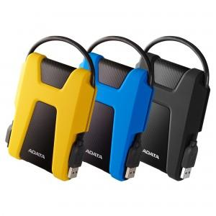

【상세/제작정보】

【인쇄/포장옵션】 | 레이저 / 포장지포장

【공급단가】 | 수량 | 10~ | 50~ | 100~ | 300~ | 500~
*VAT별도 | 1TB | 61,930원 | 60,940원 | 59,450원 | 57,960원 | 56,970원
 | 2TB | 85,790원 | 84,420원 | 82,360원 | 80,300원 | 78,930원

【상품 URL】 | http://www.easy1.co.kr/src/goods_detail.php?gdno=18648

